Hoja1
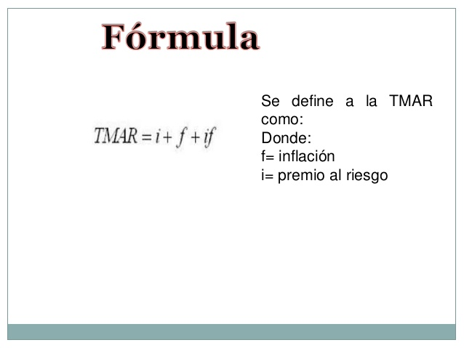
TMAR

 | INFLACION | PREMIO AL RIESGO
Cambiar aca ------> | 25% | 12%

 |  | 0 | 1 | 2 | 3 | 4
F.F. SIN INFLACION |  | -$ 1,000.00 | $ 1,000.00 | $ 1,200.00 | $ 2,200.00 | $ 2,500.00

F.F. CON INFLACION |  | -$ 1,000.00 | $ 1,250.00 | $ 1,875.00 | $ 4,296.88 | $ 6,103.52

 | TMAR | VNA
VNA (SOLO PREMIO AL RIESGO. i=0%, f=12%) | 12% | $ 4,004.20
VNA (i=12%, f=12%) | 40.00% | $ 4,004.20

